表紙・改定履歴
Webダイレクト販売

画面設計書
管理パスワード登録・変更画面
G0303

© 2020 Sasuke Financial Lab Inc.

変 更 記 録
版数 REV. | 作成更新日 | 変 更 内 容 | 担 当
01 | 2020-09-10 | 初版 | 小川
02 | 2020-10-02 | UI工程初版 | 木部
03 | 2020-11-25 | ハッシュ系のAPI部分見直し | 小川
04 | 2020-11-27 | ・「画面項目定義書」シートにテキストボックスのtypeを追記 ・「画面項目定義書」シートにテキストボックスのプレースホルダーを追記 | 小川

画面概要
設計説明書 |  |  |  |  | システム |  | 画面名 |  | 画面ID
 |  |  |  |  | Webダイレクト販売 |  | 管理パスワード登録・変更画面 |  | G0303

 | 1 | 画面概要

 |  | 運用者がパスワードの登録・登録を行う画面である。

 |  | 当画面に遷移するタイミングは二通りある。
 |  | パスワードを忘れて変更したい場合
 |  |  |  | 「G0302.管理パスワード再発行画面」にて送信したメールから遷移し、運用者がログイン用のパスワードの変更を行う。

 |  |  | 新規運用者追加の場合
 |  |  |  | 新規運用者は当画面のURLが記載された招待メールが送られる。運用者はそのURLでこの画面に遷移し、パスワードを登録する。

 | 2 | 画面遷移

 |  | 運用者追加ポップアップ
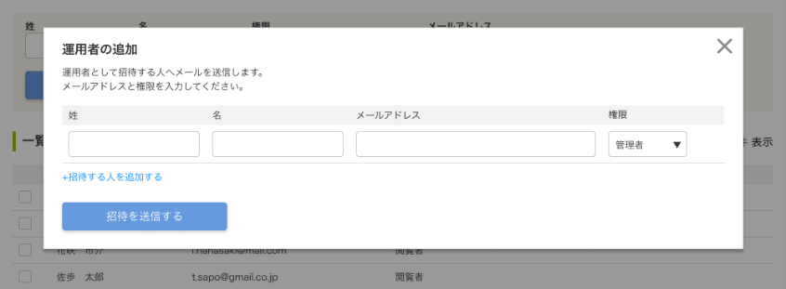

 |  |  |  |  |  |  |  | 本画面「G0303.管理パスワード登録・変更画面」
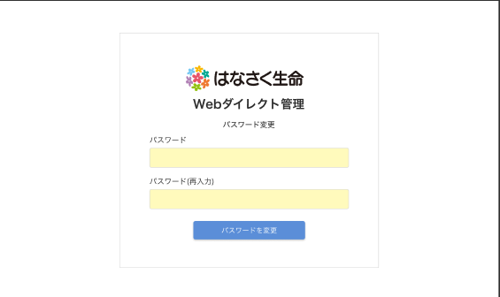

 |  | 「G0302.管理パスワード再発行画面」
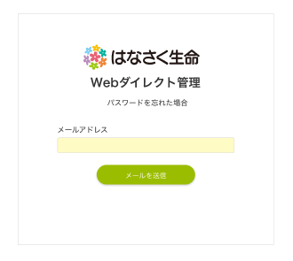

 |  |  |  |  |  | 本画面に遷移するためのハッシュリンクあり

画面レイアウト
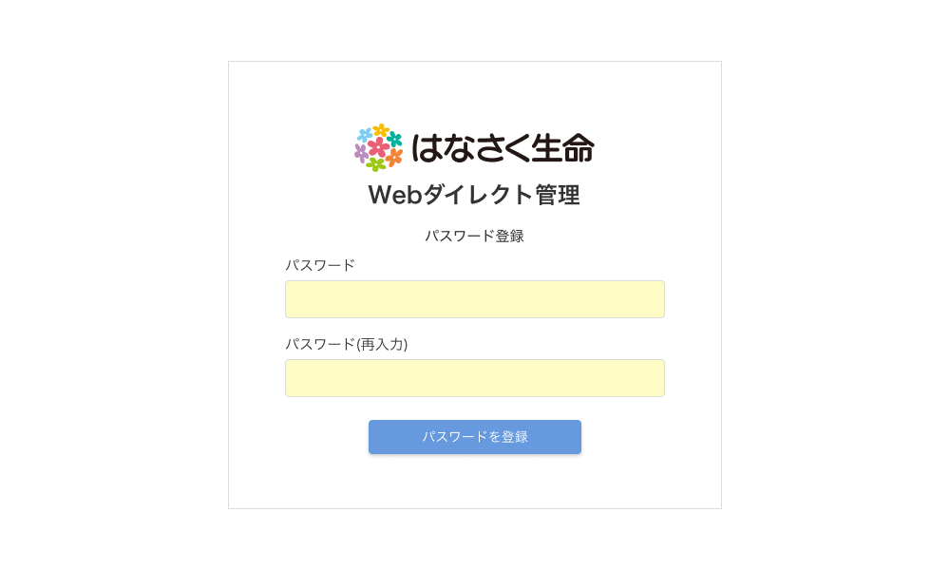
画面レイアウト |  | システム | 画面名 | 画面ID
 |  | Webダイレクト販売 | 管理パスワード登録・変更画面 | G0303



A
1

2

3

 | ※登録の際は下記のように文言が[登録]に変更される

アクション項目定義書
アクション項目定義書 |  | システム |  |  | 画面名 |  |  | 画面ID
 |  | Webダイレクト販売 |  |  | 管理パスワード登録・変更画面 |  |  | G0303
アクションID | アクション名 |  | アクションの処理概要 |  |  | 項目 | I/O |  | データ入出力 |  |  | データ処理 (特記事項記載)
 |  |  |  |  |  |  |  |  | I/F等 | 項 目 名 | I/F等（基幹システム）
サスケ内部課題
4（アカウント発行）
5（パスワード再設定）
と用途によってことなるコード値を指定する必要があるが、フロントでは現在区別をつける情報がないため、指定を分けることが不可能。
現在バックエンドチームに相談・検討を行ってもらっている
1 | 初期処理 |  | ハッシュIDの含まれたURLから遷移 ・URLからハッシュIDを取得 |  |  | ハッシュID | O（H） |  | URLクエリ | ハッシュID | - | メールアドレスからアクセス時に URLから取得したハッシュID
 |  |  | ハッシュ値の有効性を確認（正しいハッシュ値、有効期限2時間内） 有効: 本画面表示 無効: 401エラー画面表示 |  |  | リンクURL | I |  | 運用者認証ハッシュチェックAPI | ハッシュID | - | URLのパスパラメータ
 |  |  |  |  |  | ハッシュ用途コード | I |  | 運用者認証ハッシュチェックAPI | ハッシュ用途コード | - | 変動値："4"or"5"
 |  |  |  |  |  | 有効性の結果 | O（H） |  | 運用者認証ハッシュチェックAPI | 結果 | - | エラーハンドリングに利用
 |  |  |  |  |  | 本登録日時 | O（H） |  | 運用者認証ハッシュチェックAPI | 本登録日時 | - | 画面表示の出し分けに利用 （登録or変更）
 |  |  | OR | レスポンスの「本登録日時」が""（空）の場合 「変更する」ボタンの表示名を"パスワードを登録" |  | - | - |  | - | - | -
 |  |  |  | レスポンスの「本登録日時」が設定されている場合 「変更する」ボタンの表示名を"パスワードを変更" |  | - | - |  | - | - | -
2 | 変更する |  | 「変更する」押下時 ・「変更する」ボタン非活性化 ・サーバ側で有効性を確認（正しいハッシュ値、有効期限2時間内） |  |  | ハッシュID | I |  | 運用者認証ハッシュチェックAPI | ハッシュID | - | URLのパスパラメータ
 |  |  |  |  |  | ハッシュ用途コード | I |  | 運用者認証ハッシュチェックAPI | ハッシュ用途コード | - | 変動値："4"or"5"
 |  |  | END | 運用者認証ハッシュチェックAPIの結果がエラーの場合 ・ 401エラー画面表示 |  | エラー | O（H） |  | 運用者認証ハッシュチェックAPI | エラーリスト | -
 |  |  | ・後続処理を行う |  |  | 運用者ID | O（H） |  | 運用者認証ハッシュチェックAPI | 運用者ID | -
 |  |  |  |  |  | 有効性の結果 | O（H） |  | 運用者認証ハッシュチェックAPI | 結果 | -
 |  |  | パスワード更新処理を実行する ・パスワードを新しいパスワードに更新 ・パスワード失敗回数をクリア ・パスワード有効期限を更新 |  |  | 運用者ID | I |  | 運用者パスワード更新API | 運用者ID | - | 運用者認証ハッシュチェックAPIで取得した 運用者ID
 |  |  |  |  |  | 新しいパスワード | I |  | 運用者パスワード更新API | パスワード | - | 画面から入力されたパスワード
 |  |  |  |  |  | 新しいパスワード（確認） | I |  | 運用者パスワード更新API | 確認用パスワード | - | 画面から入力されたパスワード（確認）
 |  |  | END | パスワード変更APIの結果がエラーの場合 ・エラーメッセージを表示 ・「変更する」ボタン活性化 ・後続処理を行わない |  | エラー | O |  | 運用者パスワード更新API | エラーリスト | -
 |  |  | 「G0301.管理ログイン画面」に遷移 |  |  | - | - |  | - | - | -

